종합차트
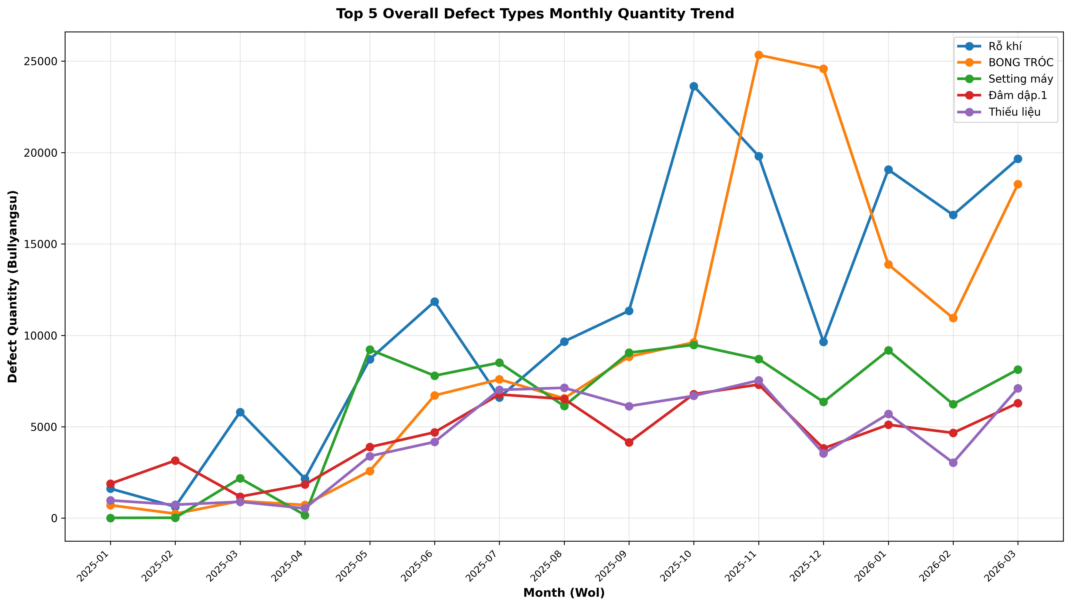
전체 분석 차트 모음

▶ 부품별 월별 불량율 비교
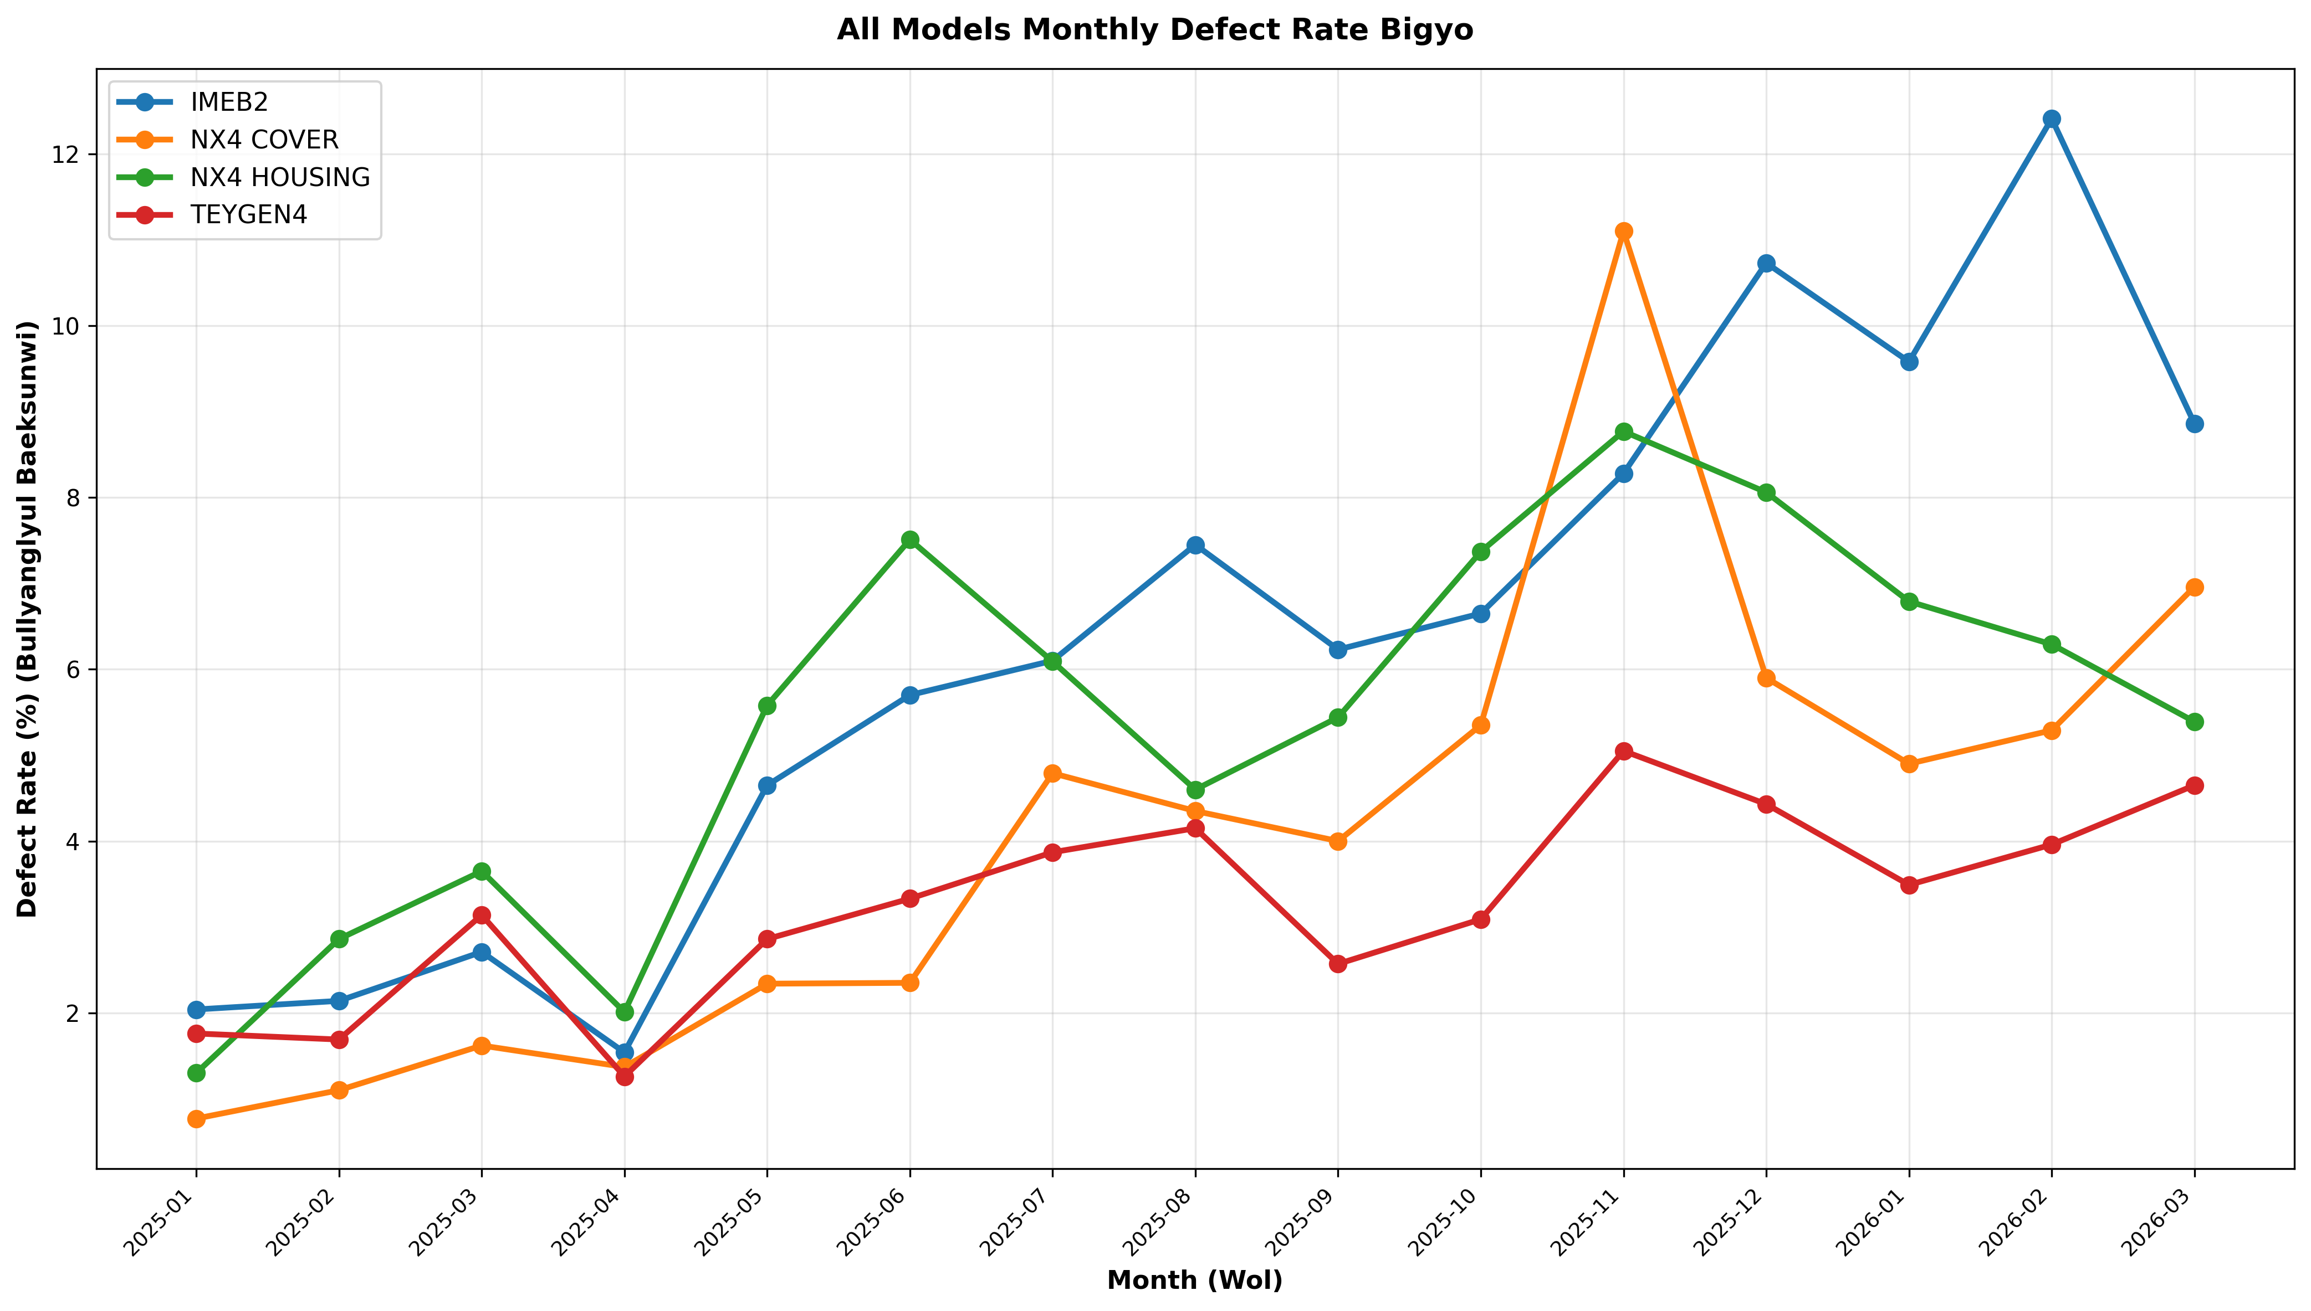

▶ 공정별 불량율
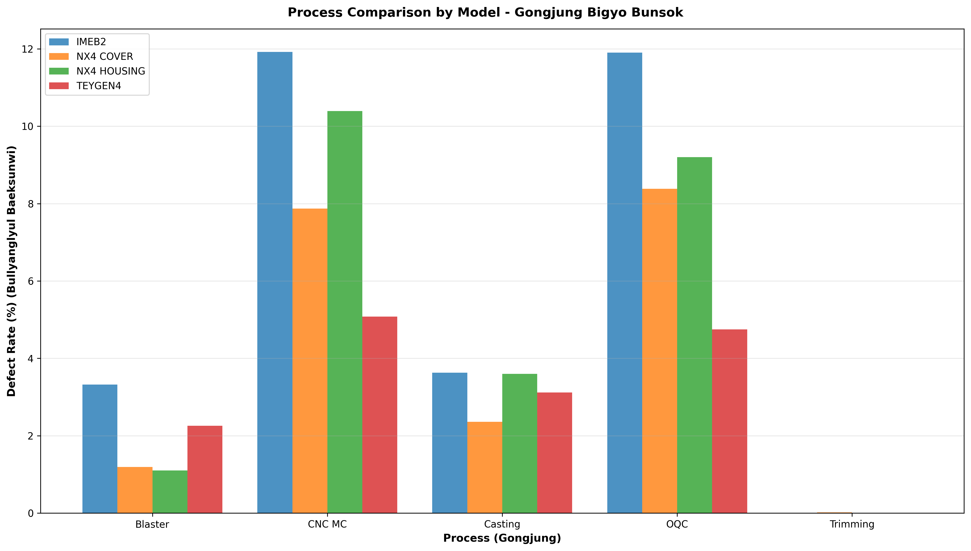

▶ 상위 5 불량유형 추이

